シート 1
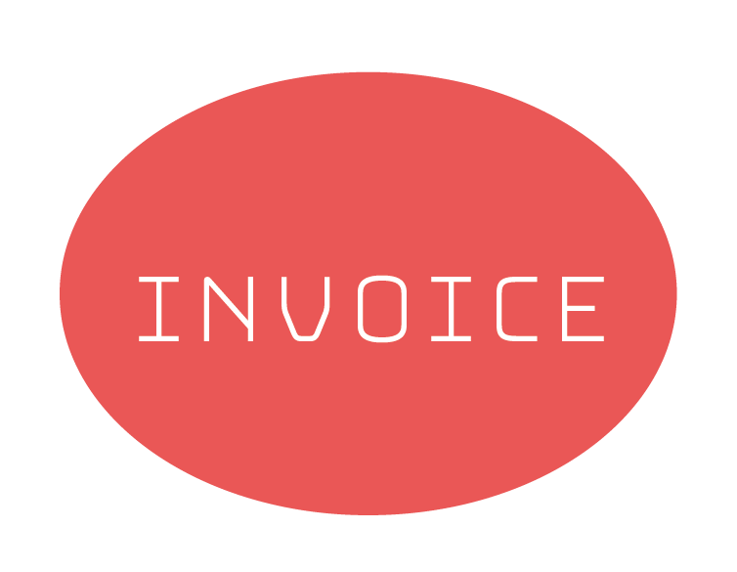

あいうえお株式会社 |  |  |  | No | 00-0000
代表取締役 ○○ ○○ 様 |  |  |  | 2017-04-15
かきくけこ商事株式会社
〒000-0000
東京都千代田区○○○○○
○○ビル ○Ｆ
TEL：00-0000-0000 FAX：00-0000-0000

下記のとおりご請求申し上げます。

請求額合計 ¥2,187,000

 | 品 名 | 単 価 | 数 量 | 金 額
 | 品名○○○○○ | 1,000 | 3 | 3,000
 | 品名○○○○○ | 1,000 | 22 | 22,000
 | 品名○○○○○ | 1,000,000 | 2 | 2,000,000

 |  |  | 小 計 | 2,025,000
 |  |  | 消費税 | 162,000
 |  |  | 合 計 | 2,187,000

 | 備考

 | ※振込先口座 ○○○銀行○○支店 普通 01234567 カ）カキクケコショウジ

